108年幼教系慘認之學術演討會資訊
主辦單位 | 研討會名稱 | 研討會日期 (同場研討會只採認一次) | 地點 | 相關網站
財團法人毛毛蟲兒童哲學基金會 | 2019 PECERA第20屆太平洋地區幼兒教育研究學會國際學術研討會 | 108/7/12-14 | 福華國際文教會館 | https://pecera2019tw.weebly.com/
國立中興大學 | 2019高等教育教學實務研究學術研討會 | 108/5/17 | 國立中興大學綜合 教學大樓Y101、 Y102、Y108、Y109教室。 | https://ttcece.ntcu.edu.tw/news_detail.php?sn=167
國立雲林科技大學 | 2019教學創新示範學校國際研討會 | 108/5/18 | 國立雲林科技大學 | https://conference.tex.yuntech.edu.tw/2019/
國立高雄科技大學 | 2019教學實踐研究研討會 | 108/6/21 | 第一校區圖資大樓6樓 | https://ttcece.ntcu.edu.tw/news_detail.php?sn=160
國立台中教育大學 | 2019第20屆早療論文發表大會 | 108/10/25-27 | 臺中教育大學求真樓音樂廳 | http://www.tacdei.org.tw/modules/tadnews/index.php?nsn=921
國立臺灣師範大學 | 應用資料庫檢視幼兒生態環境與發展研討會暨工作坊 | 108/6/26 |  | https://ttcece.ntcu.edu.tw/news_detail.php?sn=154
國立台中教育大學 | 2019年E時代教育國際學術研討會－素養導向教與學的圖像與實踐：國際發展與在地連結 | 108/11/23 | 求真樓音樂廳 | http://edu.ntcu.edu.tw/index.php
逢甲大學 | 2019創新教育與教學實踐研究論壇 | 108/5/17 | 第六國際會議廳 | http://www.ctlr.fcu.edu.tw/wSite/ct?xItem=268327&ctNode=47134&mp=219301&idPath=46480_46897_47134
國立高雄師範大學 | 2019特殊教育國際學術研討會：臺灣特殊教育發展暨未來展望」 | 108/10/23-25 | 高雄市蓮潭國際會館 | http://ksped.nknu.edu.tw/MWeb.aspx?Mid=1
東海大學 | 「障礙作為一種社會壓迫：障礙政治與社會工作」研討會 | 108/5/25 | 東海大學語文館LAN007教室 | http://sociwork.thu.edu.tw/%E6%9D%B1%E6%B5%B7%E7%A4%BE%E5%B7%A5%E3%80%8C%E9%9A%9C%E7%A4%99%E4%BD%9C%E7%82%BA%E4%B8%80%E7%A8%AE%E7%A4%BE%E6%9C%83%E5%A3%93%E8%BF%AB%EF%BC%9A%E9%9A%9C%E7%A4%99%E6%94%BF%E6%B2%BB%E8%88%87%E7%A4%BE/
王詹樣基金會 | 王詹樣基金會2019年早療觀摩研討會 | 108/5/18-19 | 長庚大學工學大樓6樓第二會議室 | https://ttcece.ntcu.edu.tw/news_detail.php?sn=141
國立臺北教育大學 | 2019年教學實踐研究暨校務研究研討會 | 108/6/22-23 |  | https://2019oradntue.weebly.com
國立屏東大學 | 「美感、美德、美好生活：幼兒教育美的實踐」國際學術研討會 | 108/10/26-27 | 國立屏東大學民生校區國際會議廳 | https://ttcece.ntcu.edu.tw/news_detail.php?sn=134
國立暨南國際大學 | 「國際文教再想像-邁向永續發展」國際學術研討會 | 108/4/27 | 國立暨南國際大學（南投縣埔里鎮大學路1號） | https://www.ced.ncnu.edu.tw/about/index.php?index_m1_id=22
國立嘉義大學幼兒教育學系 | 2019年「優質幼兒教育」學術研討會 | 108/5/18 | 嘉義大學民雄校區 | http://www.ncyu.edu.tw/geche/
南華大學幼兒教育學系 | 2019台灣幼兒教育與照顧學術研討會 | 108/5/31 | 南華大學成均館C334會議室 | https://docs.google.com/forms/d/e/1FAIpQLSdSqXSnEHOf-ZJBZFJXzmNbvtMxKxOF-szBC3tG6bgAtJwPBw/viewform?vc=0&c=0&w=1
朝陽科技大學幼兒保育系 | 2019追求卓越的教保專業國際學術研討會 －幼兒身體語言表達藝術之理論與實踐 | 108/1/15 | 朝陽科技大學行政大樓6樓會議廳 | http://ecde.cyut.edu.tw/
國立彰化師範大學 | 「教育趨勢與學校經營學術研討會」 | 107/10/17 | 國立彰化師範大學綜合中心B1創思坊與明德館3樓 | http://www.rdo.fju.edu.tw/node/15311
國立暨南際大學教育政策與行系 | 深耕臺灣展望國際：2018年教育政策與評鑑學會論壇暨第五屆研究生論文發表會 | 107/10/20 | 國立暨南際大學教育學院 A100 小型劇場 | https://ttcece.ntcu.edu.tw/news_detail.php?sn=76
國立嘉義大學教育學系暨研究所 | E化世代的教育問題與革新國際學術研討會 | 107/10/25-26 | 國立嘉義大學民雄校區教育館 | https://tec.ntpu.edu.tw/?p=6134
國立臺灣師範大學 | 2018跨:教育領域的連結與創新 國際學術研討會 | 107/10/26-27 | 國立臺灣師範大學 教育學院國際會議廳 | https://taled.blogspot.com
國立屏東大學 | 跨界思維— 0-8 STEAM教育的現在與未來研討會」 | 107/10/27-28
國立東華大學幼兒教育學系 | 「跨越、喜閱、飛躍」幼教學術研討會 | 107/11/03 |  | https://ppt.cc/fCtERx
靜宜大學校務研究辦公室 | 2018校務研究高教深耕學術研討會-學生跨域學習vs.社會影響」 暨優久大學聯盟校務研究分享會 | 107/11/16 | 靜宜大學主顧樓演講廳115室 | http://activity.pu.edu.tw/actnews/content.php?Sn=216
清華大學竹師教育學院 | 2018第九屆教育創新國際學術研討會：跨領域教育的現在與未來 | 107/11/16-17 | 國立清華大學教學綜合樓一樓 | http://conference.hctc.nthu.edu.tw/index.php
國立高雄師範大學教育學系 | 深耕與生根—邁向2030台灣教育理想及行動實踐」學術研討會 | 107/11/17 |  | http://gicem.ctust.edu.tw/files/16-1042-37218.php?Lang=zh-tw
國立中興大學教師專業發展研究所 | 「2018教師專業發展學術研討會」 | 107/11/17 | 國立中興大學社管大樓一樓111會議廳 | http://www.educ.nchu.edu.tw/main.php?mod=custom_page&site_id=3&page_id=158
南亞技術學院幼兒保育系 | 「2018 2018 幼兒教保新思維 新思維 」 〜公民共辦， 公民共辦， 公共化 教保政策 〜 學術研討會 | 107/11/29 | 南亞 技術學院教大樓 技術學院教大樓 技術學院教大樓 8樓 C801 C801C801演 | https://ttcece.ntcu.edu.tw/news_detail.php?sn=71
教育部國民及學前教育署 | 混中有序：混齡教學之經驗與策略 | 107/12/8-9 | 國立政治大學 | https://teec.nccu.edu.tw/activities_detail/67.htm/
亞洲大學 | 2019幼兒美感藝術教育國際研討會 | 108/3/8 | 本校管理大樓M009(臺中市霧峰區柳豐路500號)。 | http://www2.isu.edu.tw/app2/callforpaper/explor.php?id=2367
育達科技大學 | 2019 「幼兒．遊戲．創造力」學術研討會 | 108/5/3 | 苗栗縣造橋鄉談文村學府路168號育達科技大學 | https://www.thu.edu.tw/upload/announcement_upload/%E7%A0%94%E8%A8%8E%E6%9C%83%E8%AD%B0%E7%A8%8B.pdf
實踐大學 | 2019家庭心理健康學術研討會 | 108/5/3 | 實踐大學(台北市中山區大直街70號) | http://www.rdo.fju.edu.tw/node/16758
國立嘉義大學 | 2019年特殊教育國際研討會 | 108/4/27 | 國立嘉義大學民雄校區圖書館國際會議廳（嘉義縣民雄鄉文隆村 85 號） | http://www.ncyu.edu.tw/special/gradation.aspx?site_content_sn=63205
國立清華大學 | 2019全國輔導與諮商碩博士研究生學術研討會 | 108/5/3 | 國立清華大學南大校區綜合教學大樓B1國際會議廳等場地(新竹市南大路521號) | http://seminar.guidance.org.tw/
逢甲大學 | 創新時代的教育：2019創新教育與教學實踐研究論壇 | 108/05/24 | 逢甲大學 第六國際會議廳 | http://www.ctlr.fcu.edu.tw/wSite/public/Attachment/f1550563804862.pdf
朝陽科技大學 | 107學年度國民教育幼兒班陪伴與關懷學術研討會 | 108/06/04 | 朝陽科技大學行政大樓6樓會議廳
社團法中華民國職能治療師公會全國聯合會 | 2019職能治療師全國聯合年會暨學術研討會 | 108/06/30 | 亞洲大學國際會議廳 | http://www.tcotu.org.tw/index.php/latest-news/sessions/1779-2019-news-0604-01
南亞技術學院 幼兒保育系 | 「2019教保產業實務研討會」—教保專業實踐的對話 | 108/10/31 | 南亞技術學院教學大樓8樓C801演講廳 | https://ttcece.ntcu.edu.tw/news_detail.php?sn=178
國立中山大學教育研究所暨台灣教育研究學會 | 2019台灣教育學術研討會 | 108/11/8-9 | 國立中山大學 | http://tera2019.nsysu.edu.tw/
國立台東大學教育學系 | 「2019年行動研究學術研討會：素養導向的師資培育與教學實踐」 | 108/11/10 | 國立臺東大學 | http://algo.nttu.edu.tw/eduweb/
南亞科技學校財團法人南亞技術學院 | 2019教保產業實務研討會—教保專業實踐的對話」學術研討會 | 108/10/31 | 南亞科技學校財團法人南亞技術學院 | 詳本系學術交流公告
中山醫學大學 | 第二屆東亞地區輔助溝通系統國際學術研討會：聯合在地和國際觀點 | 108/11/16-17 | 林口長庚醫院兒童醫院 | 詳本系學術交流公告
國立台北護理健康大學 | 2020亞洲蒙特梭利學術研討會暨年會 | 109/5/1-5/2 | 國立台北護理健康大學 | https://www.montessoriasiaconference.com/
國立臺北教育大學社會領域教學研究中心 | 108年度國民小學社會領域教材教法研討會 | 108/10/26 | 國立臺北教育大學科學館B101室 | https://social.ntue.edu.tw/main/index.html
臺灣教育哲學學會、國立臺北教育大學課程與教學傳播科技研究所、國立臺北教育大學師資培育暨就業輔導中心 | 未來教育的哲學省思研討會暨工作坊 | 109/4/24-25(取消) | 國立臺北教育大學 （地址：臺北市大安區和平東路2段134號） | https://sites.google.com/view/phiedusoc
朝陽科技大學幼保系 | 2020追求卓越的教保專業學術研討會-幼兒語言教育之理論與實踐 | 109/4/30(取消) | 朝陽科技大學 | http://ecde.cyut.edu.tw/p/406-1041-22355,r451.php?Lang=zh-tw
南華大學幼教系 | 2020台灣幼兒教育與照顧學術研討會 | 109/5/29 | 南華大學 | 祥本系學術交流公告
臺北市立大學 | 2020多元族群教育與教師素養國際學術研討會 | 109/5/23 | 臺北市立大學 | https://edu.utaipei.edu.tw/files/13-1043-75100-1.php?Lang=zh-tw
國立屏東大學教育行政研究所 | 2020教育行政研究的學思與實務學術研討會 | 109/6/14 | 國立屏東大學民生校區 五育樓4樓國際會議廳 | http://www.giea.nptu.edu.tw/bin/home.php
國立高雄師範大學特殊教育中心 | 2020全國特殊教育教學實務學術研討會 | 109/4/25(已額滿) | 國立高雄師範大學行政大樓十樓國際會議廳 ；六樓第三、四、五會議室 | http://ksped.nknu.edu.tw/UploadFile/MWeb/2019122695532/2020%E7%A0%94%E8%A8%8E%E6%9C%83%E8%AD%B0%E8%A8%88%E5%8A%83%E6%9B%B8-1090214.pdf
...
主辦單位 | 研討會名稱 | 研討會日期 (同場研討會只採認一次) | 地點 | 相關網站
國立臺灣師範大學幼兒與家庭科學學系 | 2024兒童發展與家庭研究國際學術研討會 | 113/10/5 | 國立臺灣師範大學校本部文學院誠101（10610台北市大安區和平東路一段162號） | https://www.cfs.ntnu.edu.tw/index.php/2024conference/
中研院人社中心調查研究專題中心 | 2024調查研究:方法、應用與新發展學術研究會 建議參加第一會議室為優先 | 113/8/22-23 兩天僅採一次 | 台北巿南港區研究院路128號 | https://csrtw.my.canva.site/csr2024
臺灣兒童發展早期療育協會 | 第25屆兒童發展早期療育國際論文發表大會(本系只採認11/2論文發表) | 113/11/2 11/3工作坊不予採認 | 國立臺北教育大學學生活動中心L405演講廳 | https://www.tacdei.org.tw/post?special_column_classify_sn=49&special_column_sn=2118
慈濟大學師培中心 | 2024台灣偏鄉教育的挑戰契機與創新學術研討會 | 113/10/26~27 【僅採認10/26】 | 慈濟大學豐田社區五味屋 | https://sites.google.com/gms.tcu.edu.tw/hope/%E9%A6%96%E9%A0%81
長庚學校財團法人長庚科技大學 | 2024新北市0-3歲嬰幼兒托育服務學術研討會 | 113/11/9 | 新北市政府507會議室、307簡報室(地址：新北市板橋區中山路1段161號 | https://ttcece.ntcu.edu.tw/front/News/_Academic_Excha/news.php?ID=bnRjdV90dGNlY2UmX0FjYWRlbWljX0V4Y2hh&Sn=445
國立中山大學、台灣教育研究學會 | 臺灣教育研究學會暨全球華人創造力學會2024學術研討會 智慧未來：A1時代中個體與社群的賦權與共好 | 113/11/16 | 國立中山大學National Sun Yat-sen University | https://tera-gacc2024.nsysu.edu.tw/p/412-1329-21331.php?Lang=en
台灣遊戲治療學會、國立嘉義大學輔導與諮商學系 | 台灣遊戲治療學會年會「性創傷－遊戲評估、介入與療癒」暨學術研討會 | 113/11/10 【僅採認該場次，工作坊不採】 | 國立嘉義大學蘭潭校區理工大樓 | https://ttcece.ntcu.edu.tw/front/News/_Academic_Excha/news.php?ID=60301c7a828573d996993796b8eebe18bd6ab377b5e411673ec4cd19f2d60224&Sn=453
實踐大學(USC) 、臺灣榮格心理學會(TSAP) | 2024 榮格心理國際研討會暨家庭心理健康論文發表 | 113/11/23-24 【兩天僅採認一次】 | 實踐大學台北校區(地址：10462 臺北市中山區大直街70號) | https://ttcece.ntcu.edu.tw/front/News/_Academic_Excha/news.php?ID=60301c7a828573d996993796b8eebe18bd6ab377b5e411673ec4cd19f2d60224&Sn=454
國立臺北護理健康大學 嬰幼兒保育系 | 2024 國際學術研討會嬰幼兒教學與保育中的多元視野 | 113/11/23 | 國立臺北護理健康大學親仁樓B317 會議室 | https://edoca31icc.ntunhs.edu.tw/p/406-1055-70186,r1944.php?Lang=zh-tw
南亞技術學院幼兒保育系、室內設計系 | 2024「樂齡、樂活、樂育」 3E 國際學術研討會【跨世代的遊戲文化新體驗】 | 113/12/12 | 南亞技術學院-綜合大樓國際會議廳(一鳴廳) | https://www.nanya.edu.tw/news_detail.aspx?nno=55303
臺中市托嬰中心訪視輔導團 | 臺中市113年托嬰中心環境規劃與管理研討會 | 113/12/7 | 臺中市林皇宮1F紫幻影廳 | 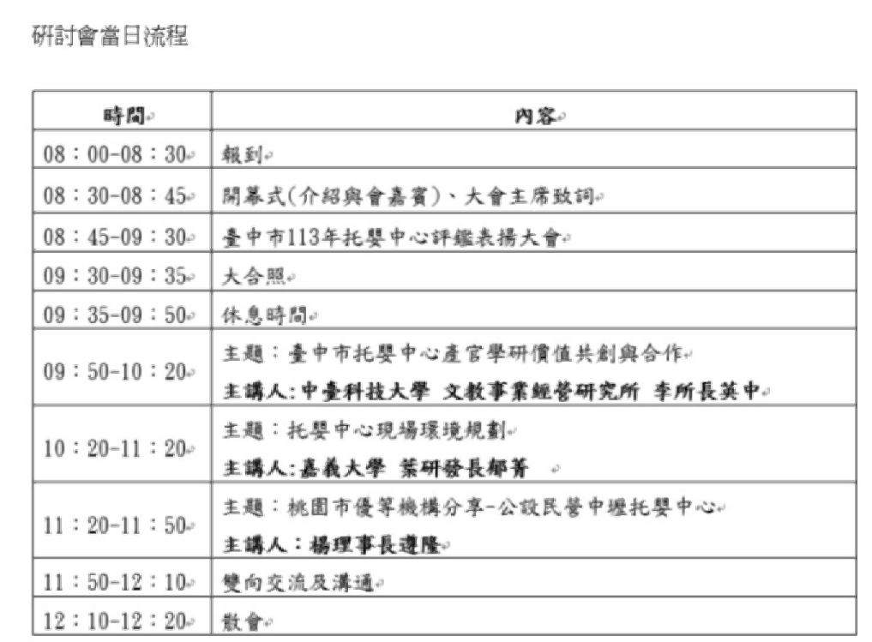 113/11/27經查詢確認，並無論文發表議程，固本系不予採認
知國立清華大學竹師教育學院 | 2024第十五屆教育創新國際學術研討會：3AI 趨勢下的教育沙盒-跨越教與學的多模態創新 | 113/11/23-24 【兩天僅採認一次】 | 國立清華大學南大校區（新竹市南大路521號） | https://icei.ce.nthu.edu.tw/agenda
國立政治大學教育部實驗教育推動中心 | 2024年第八屆實驗教育國際研討會【牽阮的手—實驗教育中的融合式教育】 | 113/12/7-8 【兩天僅採認一次】 | 國立政治大學(11605臺北市文山區指南路2段64號) | https://ei.ntpc.edu.tw/p/406-1011-10778,r23.php
國立中山大學教育研究所、教師教育中心、教育與人類發展國際研究生項目 | 2025 APERA-TERA International Conference | 114/10/31-11/2 【若有論文發表僅採認一次】 | 國立中山大學(高雄市鼓山區蓮海路70號) | https://apera-tera2025.nsysu.edu.tw/index.php
國立台南大學幼兒教育學系 | 2025幼兒課程與教學學術研討會 | 114/4/25 | 國立臺南大學國際會議廳 | https://ece.nutn.edu.tw/01_news_view.aspx?news=20241212154731849
南華大學 | 2025台灣幼兒教育與照顧學術研討會 | 114/5/24 | 線上會議形式舉辦 | https://reurl.cc/Eg6Rjv
屏東科技大學幼兒保育系 | 2025教保興革與傳承學術研討會 | 114/5/16 | 屏東科技大學基礎大樓 | https://dcc.npust.edu.tw/seminar2025/
長庚科技大學幼兒保系 | 2025新北市0至3歲嬰幼兒托育服務學術研討會 | 114/11/8 | 待公告 | 待公告
國立臺北科技大學 | 2025技職教育永續發展學術研討會 | 114/3/26 | 國立臺北科技大學 | https://ntuttveconference.wordpress.com
國立東華大學 | 「22025 12th The English Scholars Beyond Borders: Quality Education (SDG4) in the Glocal and LoGlobal Era」國際研討會 | 114/10/30 【若有論文發表僅採認一次】 工作坊不採認 | 國立東華大學 | https://2025esbb.ndhu.edu.tw/
國立清華大學竹師教育學院、教育與學習科技學系與臺灣教育社會學學會 | 「公平與卓越：教育社會學的理論與實踐」第三十一屆臺灣教育社會學論壇暨2025年國際社會學會之教育社會學研究委員會期中研討會 | 114/5/2-3 【若有論文發表僅採認一次】 | 本校南大校區綜合教學大樓B1國際會議廳(新竹市東區南大路521號) | https://2025forum.tase.url.tw/
...

